T1
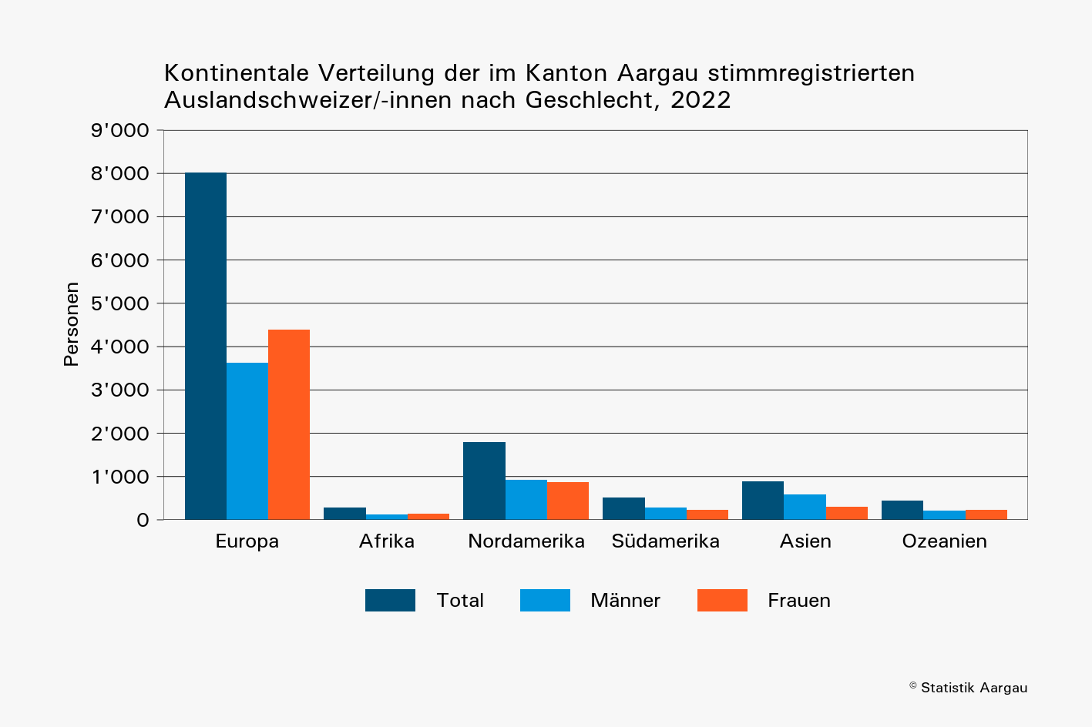
Tabelle 1: Im Stimmregister eingetragene Auslandschweizer/-innen nach Kontinent und Geschlecht, 2020 – 2022

 | Jahr | Weltweit |  |  | Europa |  |  | Afrika |  |  | Nordamerika |  |  | Südamerika |  |  | Asien |  |  | Ozeanien
 |  | Total | Männer | Frauen | Total | Männer | Frauen | Total | Männer | Frauen | Total | Männer | Frauen | Total | Männer | Frauen | Total | Männer | Frauen | Total | Männer | Frauen
 | 2020 | 11,098 | 5,387 | 5,711 | 7,338 | 3,324 | 4,014 | 261 | 118 | 143 | 1,726 | 899 | 827 | 477 | 265 | 212 | 869 | 569 | 300 | 427 | 212 | 215
 | 2021 | 11,529 | 5,580 | 5,949 | 7,700 | 3,498 | 4,202 | 275 | 127 | 148 | 1,734 | 904 | 830 | 497 | 267 | 230 | 883 | 567 | 316 | 440 | 217 | 223
 | 2022 | 11,932 | 5,765 | 6,167 | 8,019 | 3,628 | 4,391 | 275 | 125 | 150 | 1,799 | 932 | 867 | 515 | 282 | 233 | 885 | 582 | 303 | 439 | 216 | 223

T2
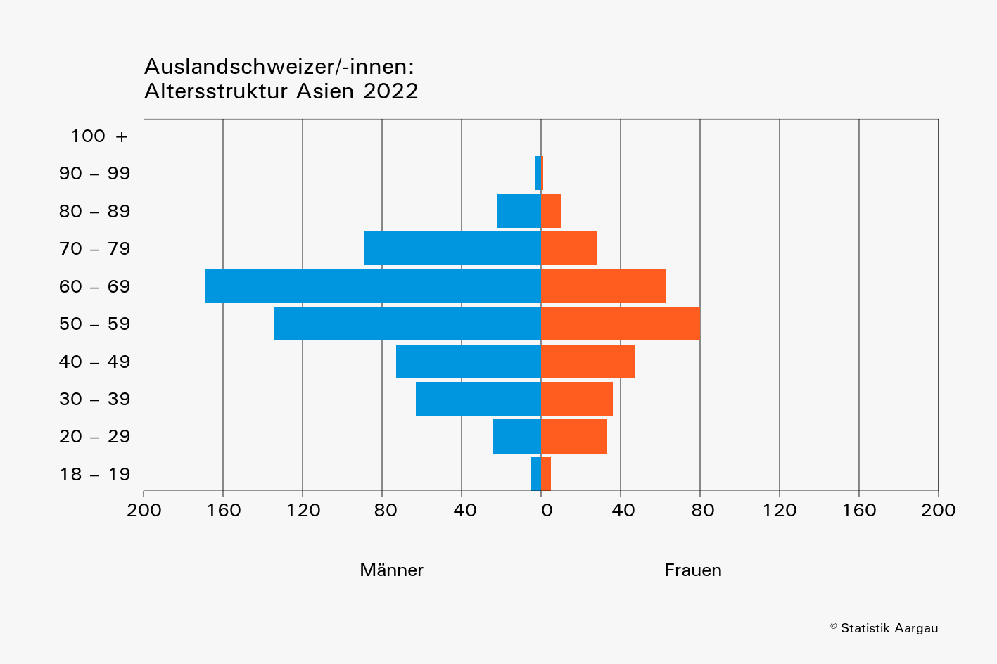
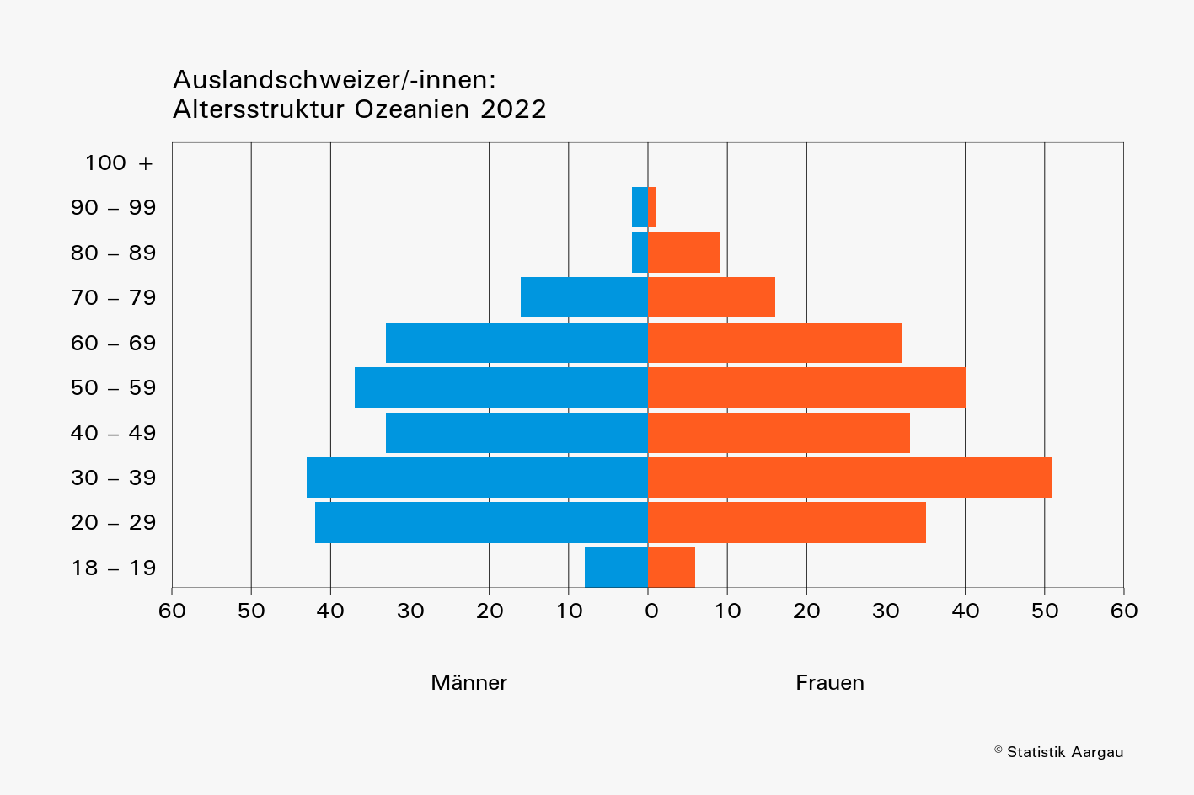
Tabelle 2: Im Stimmregister eingetragene Auslandschweizer/-innen nach Altersklasse, Geschlecht und Kontinent, 2022

 | Kontinent | Gesamt- total | Alterklasse, in Jahren
 |  |  | 18–19 |  |  | 20–29 |  |  | 30–39 |  |  | 40–49 |  |  | 50–59 |  |  | 60–69 |  |  | 70–79 |  |  | 80–89 |  |  | 90–99 |  |  | 100+
 |  |  | Total | Männer | Frauen | Total | Männer | Frauen | Total | Männer | Frauen | Total | Männer | Frauen | Total | Männer | Frauen | Total | Männer | Frauen | Total | Männer | Frauen | Total | Männer | Frauen | Total | Männer | Frauen | Total | Männer | Frauen
 | Europa | 8,019 | 331 | 156 | 175 | 1,353 | 624 | 729 | 1,324 | 628 | 696 | 1,114 | 491 | 623 | 1,183 | 516 | 667 | 1,289 | 570 | 719 | 962 | 449 | 513 | 408 | 180 | 228 | 54 | 14 | 40 | 1 | 0 | 1
 | Afrika | 275 | 8 | 4 | 4 | 18 | 9 | 9 | 44 | 15 | 29 | 44 | 18 | 26 | 45 | 16 | 29 | 47 | 22 | 25 | 52 | 29 | 23 | 14 | 10 | 4 | 3 | 2 | 1 | 0 | 0 | 0
 | Nordamerika | 1,799 | 57 | 31 | 26 | 372 | 192 | 180 | 353 | 179 | 174 | 264 | 134 | 130 | 295 | 144 | 151 | 262 | 141 | 121 | 118 | 69 | 49 | 65 | 34 | 31 | 12 | 7 | 5 | 1 | 1 | 0
 | Südamerika | 515 | 24 | 10 | 14 | 84 | 42 | 42 | 92 | 43 | 49 | 78 | 41 | 37 | 87 | 54 | 33 | 78 | 43 | 35 | 48 | 31 | 17 | 22 | 17 | 5 | 2 | 1 | 1 | 0 | 0 | 0
 | Asien | 885 | 10 | 5 | 5 | 57 | 24 | 33 | 99 | 63 | 36 | 120 | 73 | 47 | 214 | 134 | 80 | 232 | 169 | 63 | 117 | 89 | 28 | 32 | 22 | 10 | 4 | 3 | 1 | 0 | 0 | 0
 | Ozeanien | 439 | 14 | 8 | 6 | 77 | 42 | 35 | 94 | 43 | 51 | 66 | 33 | 33 | 77 | 37 | 40 | 65 | 33 | 32 | 32 | 16 | 16 | 11 | 2 | 9 | 3 | 2 | 1 | 0 | 0 | 0

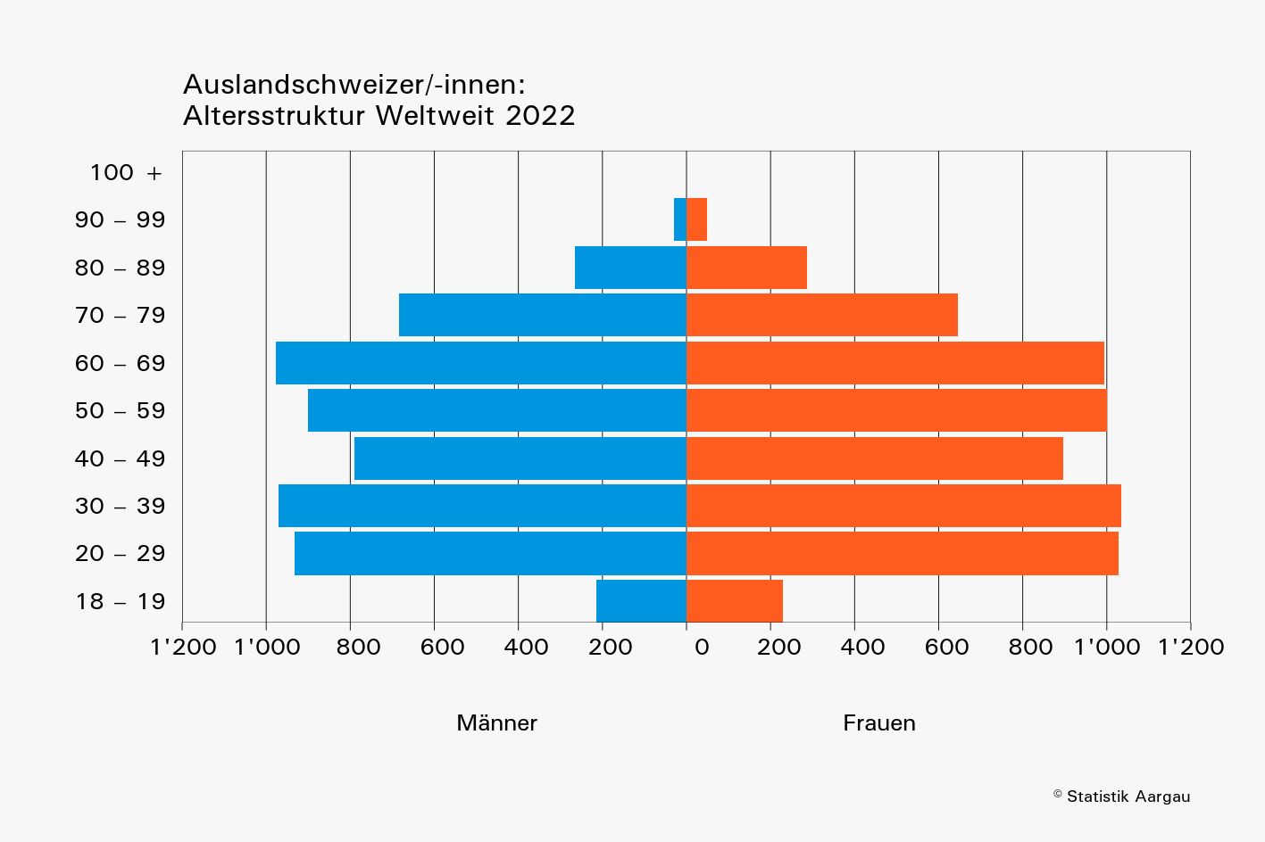
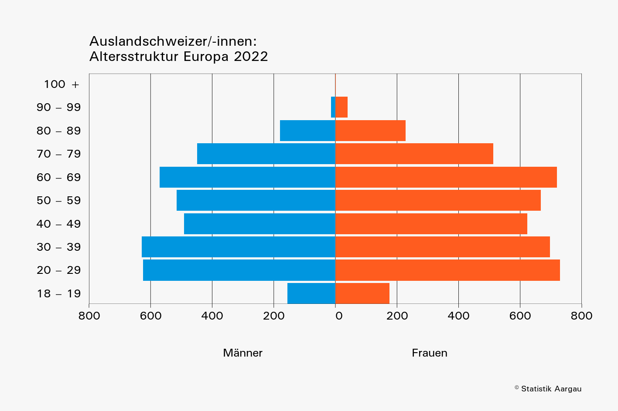
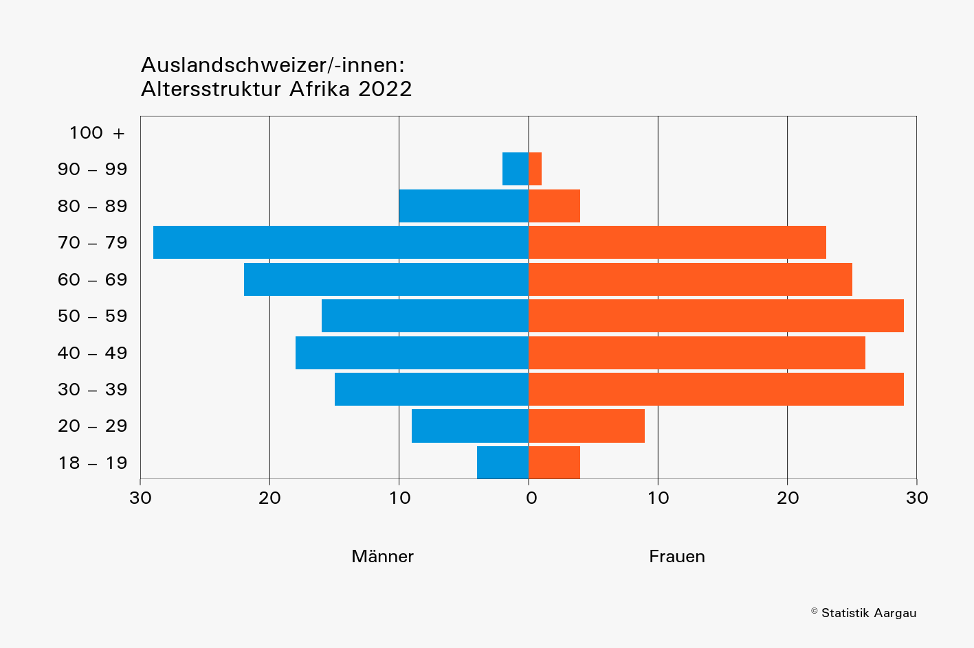

 |  |  |  |  |  |  |  |  |  |  |  |  |  |  |  | Europa |  | Afrika |  | Nordamerika |  | Südamerika |  | Asien |  | Ozeanien
 |  |  |  |  |  |  |  |  |  |  |  |  |  |  |  | 0 | 0 | 0 | 0 | 0 | 0 | 0 | 0 | 0 | 0 | 0 | 0
 |  |  |  |  |  |  |  |  |  |  |  |  |  |  | Total | -156 | 175 | -4 | 4 | -31 | 26 | -10 | 14 | -5 | 5 | -8 | 6
 |  |  |  |  |  |  |  |  |  |  |  |  |  |  | Total | -624 | 729 | -9 | 9 | -192 | 180 | -42 | 42 | -24 | 33 | -42 | 35
 |  |  |  |  |  |  |  |  |  |  |  |  |  |  | Total | -628 | 696 | -15 | 29 | -179 | 174 | -43 | 49 | -63 | 36 | -43 | 51
 |  |  |  |  |  |  |  |  |  |  |  |  |  |  | Total | -491 | 623 | -18 | 26 | -134 | 130 | -41 | 37 | -73 | 47 | -33 | 33
 |  |  |  |  |  |  |  |  |  |  |  |  |  |  | Total | -516 | 667 | -16 | 29 | -144 | 151 | -54 | 33 | -134 | 80 | -37 | 40
 |  |  |  |  |  |  |  |  |  |  |  |  |  |  | Total | -570 | 719 | -22 | 25 | -141 | 121 | -43 | 35 | -169 | 63 | -33 | 32
 |  |  |  |  |  |  |  |  |  |  |  |  |  |  | 0 | -449 | 513 | -29 | 23 | -69 | 49 | -31 | 17 | -89 | 28 | -16 | 16
 |  |  |  |  |  |  |  |  |  |  |  |  |  |  | 0 | -180 | 228 | -10 | 4 | -34 | 31 | -17 | 5 | -22 | 10 | -2 | 9
 |  |  |  |  |  |  |  |  |  |  |  |  |  |  | 0 | -14 | 40 | -2 | 1 | -7 | 5 | -1 | 1 | -3 | 1 | -2 | 1
 |  |  |  |  |  |  |  |  |  |  |  |  |  |  | 0 | 0 | 1 | 0 | 0 | -1 | 0 | 0 | 0 | 0 | 0 | 0 | 0

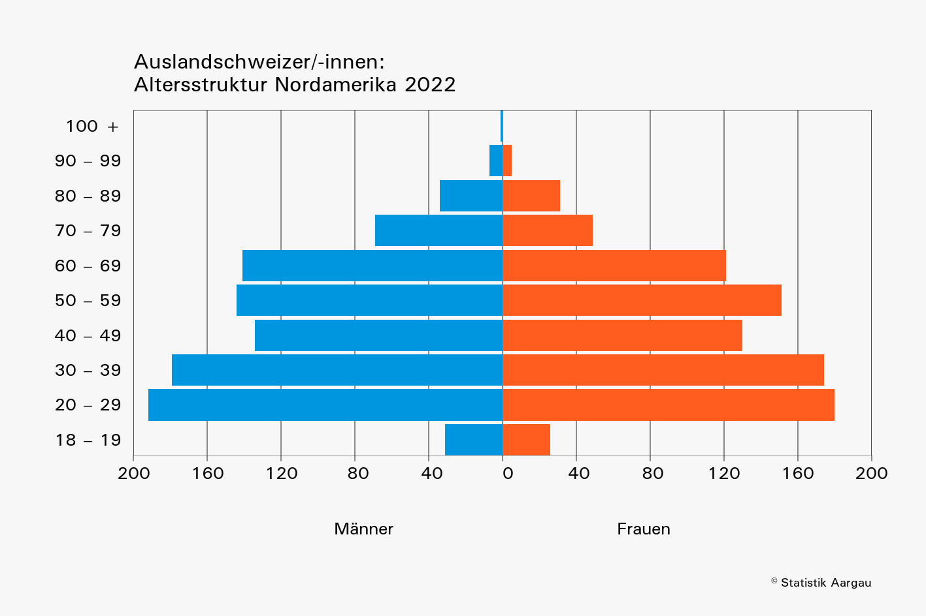
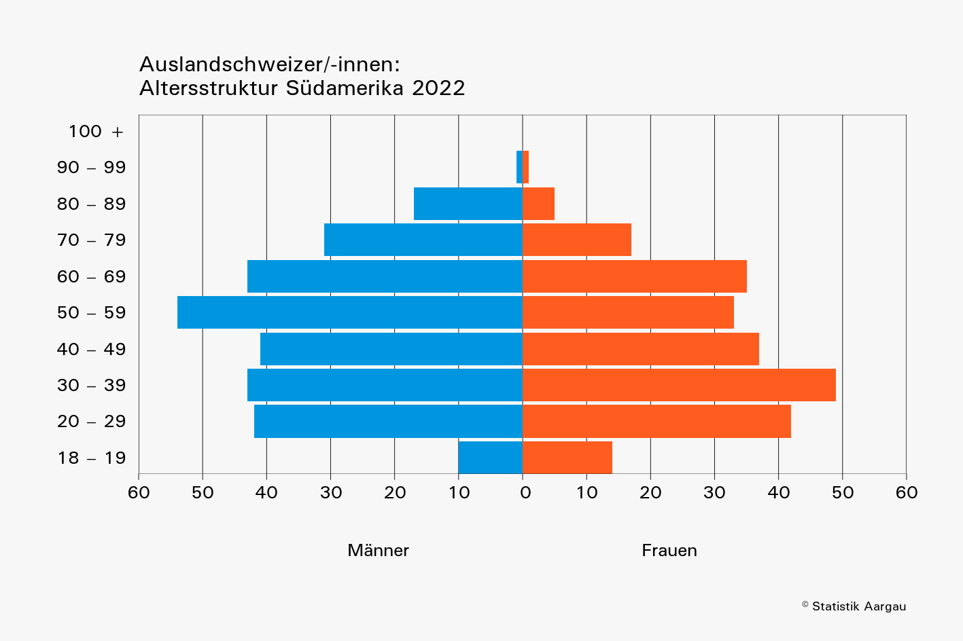

 | Bitte beachten:
 | Zur Verdeutlichung der Struktur unterscheiden sich die horizontalen
 | Skalen der Anzahl Männer und Frauen in den Abbildungen

T4b
Tabelle 4b: Die 20 Länder mit den meisten im Stimmregister eingetragenen Auslandschweizer/-innen nach Geschlecht und Altersklasse, 2022

 | R-Nr. entspricht dem BfS "Code Region"; L-Nr. entspricht dem BfS "Ländercode"
 | Kontinent | Region | R-Nr. | L-Nr. | ISO2 Code | Land | Gesamt- total | Männer |  |  | Frauen
 |  |  |  |  |  |  |  | Total | Alterklasse, in Jahren |  | Total | Alterklasse, in Jahren
 |  |  |  |  |  |  |  |  | 18–64 | 65+ |  | 18–64 | 65+
 | Europa | Nordeuropa | 11 | 8234 | SE | Schweden | 149 | 75 | 59 | 16 | 74 | 64 | 10
 | Europa | Zentraleuropa | 13 | 8207 | DE | Deutschland | 2,908 | 1,321 | 998 | 323 | 1,587 | 1,214 | 373
 | Europa | Zentraleuropa | 13 | 8229 | AT | Österreich | 420 | 198 | 154 | 44 | 222 | 175 | 47
 | Europa | Zentraleuropa | 13 | 8222 | LI | Liechtenstein | 103 | 54 | 41 | 13 | 49 | 28 | 21
 | Europa | Zentraleuropa | 13 | 8240 | HU | Ungarn | 99 | 49 | 15 | 34 | 50 | 24 | 26
 | Europa | Westeuropa | 14 | 8212 | FR | Frankreich | 1,253 | 597 | 440 | 157 | 656 | 476 | 180
 | Europa | Westeuropa | 14 | 8215 | GB | Vereinigtes Königreich | 572 | 265 | 235 | 30 | 307 | 254 | 53
 | Europa | Westeuropa | 14 | 8227 | NL | Niederlande | 156 | 66 | 59 | 7 | 90 | 77 | 13
 | Europa | Westeuropa | 14 | 8204 | BE | Belgien | 97 | 42 | 32 | 10 | 55 | 42 | 13
 | Europa | Südwesteuropa | 15 | 8236 | ES | Spanien | 422 | 180 | 110 | 70 | 242 | 161 | 81
 | Europa | Südeuropa | 16 | 8218 | IT | Italien | 888 | 327 | 232 | 95 | 561 | 387 | 174
 | Europa | Südeuropa | 16 | 8239 | TR | Türkiye | 126 | 57 | 42 | 15 | 69 | 59 | 10
 | Afrika | Südafrika | 26 | 8349 | ZA | Südafrika | 105 | 48 | 26 | 22 | 57 | 43 | 14
 | Nordamerika | Nordamerika | 31 | 8439 | US | Vereinigte Staaten | 1,123 | 584 | 483 | 101 | 539 | 460 | 79
 | Nordamerika | Nordamerika | 31 | 8423 | CA | Kanada | 453 | 232 | 195 | 37 | 221 | 191 | 30
 | Südamerika | Mittleres Südamerika | 35 | 8406 | BR | Brasilien | 178 | 103 | 73 | 30 | 75 | 68 | 7
 | Südamerika | Südliches Südamerika | 36 | 8401 | AR | Argentinien | 120 | 60 | 48 | 12 | 60 | 49 | 11
 | Asien | Südostasien | 47 | 8542 | TH | Thailand | 345 | 246 | 121 | 125 | 99 | 70 | 29
 | Asien | Südostasien | 47 | 8534 | PH | Philippinen | 113 | 69 | 32 | 37 | 44 | 32 | 12
 | Ozeanien | Südliches Ozeanien | 56 | 8601 | AU | Australien | 335 | 166 | 140 | 26 | 169 | 138 | 31

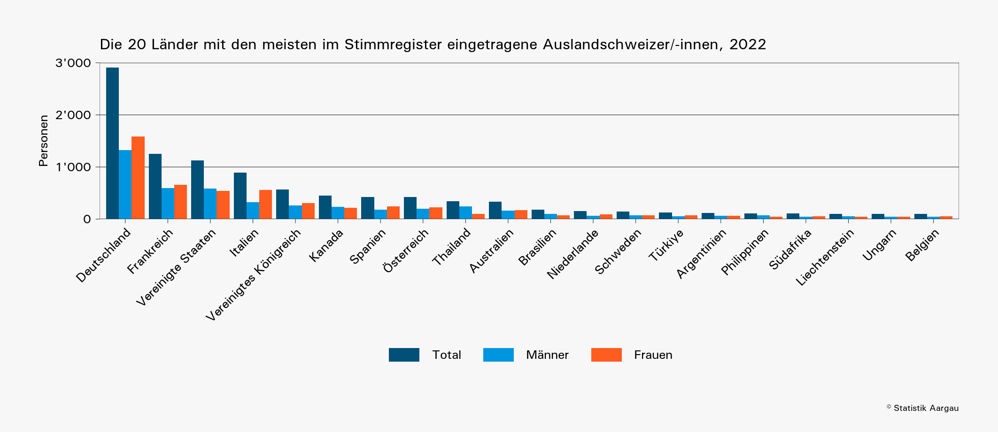

 |  | Afrika | Westafrika | 24 | 8317 | CM | Kamerun | 1 | 0 | 0 | 0 | 1 | 1 | 0
 |  | Afrika | Zentralafrika | 23 | 8323 | CD | Kongo (Kinshasa) | 1 | 0 | 0 | 0 | 1 | 1 | 0
 |  | Afrika | Westafrika | 24 | 8325 | LR | Liberia | 1 | 0 | 0 | 0 | 1 | 1 | 0
 |  | Afrika | Westafrika | 24 | 8336 | NG | Nigeria | 1 | 0 | 0 | 0 | 1 | 1 | 0
 |  | Afrika | Westafrika | 24 | 8337 | BF | Burkina Faso | 1 | 1 | 0 | 1 | 0 | 0 | 0
 |  | Afrika | Südafrika | 26 | 8340 | ZW | Simbabwe | 1 | 1 | 1 | 0 | 0 | 0 | 0
 |  | Afrika | Ostafrika | 22 | 8346 | SC | Seychellen | 1 | 0 | 0 | 0 | 1 | 1 | 0
 |  | Afrika | Ostafrika | 22 | 8348 | SO | Somalia | 1 | 0 | 0 | 0 | 1 | 1 | 0
 |  | Afrika | Nordafrika | 21 | 8350 | SD | Sudan | 1 | 1 | 1 | 0 | 0 | 0 | 0
 |  | Afrika | Zentralafrika | 23 | 8358 | UG | Uganda | 1 | 0 | 0 | 0 | 1 | 1 | 0
 |  | Südamerika | Zentralamerika | 33 | 8411 | SV | El Salvador | 1 | 0 | 0 | 0 | 1 | 1 | 0
 |  | Südamerika | Zentralamerika | 33 | 8420 | HN | Honduras | 1 | 0 | 0 | 0 | 1 | 0 | 1
 |  | Südamerika | Zentralamerika | 33 | 8429 | NI | Nicaragua | 1 | 0 | 0 | 0 | 1 | 1 | 0
 |  | Südamerika | Karibik | 32 | 8436 | TT | Trinidad und Tobago | 1 | 0 | 0 | 0 | 1 | 1 | 0
 |  | Südamerika | Karibik | 32 | 8481 | NA | Niederländische Antillen | 1 | 0 | 0 | 0 | 1 | 0 | 1
 |  | Asien | Westasien | 44 | 8502 | BH | Bahrain | 1 | 1 | 1 | 0 | 0 | 0 | 0
 |  | Asien | Südostasien | 47 | 8504 | BN | Brunei Darussalam | 1 | 1 | 1 | 0 | 0 | 0 | 0
 |  | Asien | Südostasien | 47 | 8505 | MM | Myanmar | 1 | 1 | 1 | 0 | 0 | 0 | 0
 |  | Asien | Westasien | 44 | 8512 | IQ | Irak | 1 | 1 | 1 | 0 | 0 | 0 | 0
 |  | Asien | Südostasien | 47 | 8522 | LA | Laos | 1 | 1 | 1 | 0 | 0 | 0 | 0
 |  | Asien | Nördliches Asien | 41 | 8528 | MN | Mongolei | 1 | 1 | 0 | 1 | 0 | 0 | 0
 |  | Asien | Südasien | 46 | 8529 | NP | Nepal | 1 | 0 | 0 | 0 | 1 | 1 | 0
 |  | Asien | Südwestasien | 45 | 8560 | AM | Armenien | 1 | 0 | 0 | 0 | 1 | 1 | 0

T5
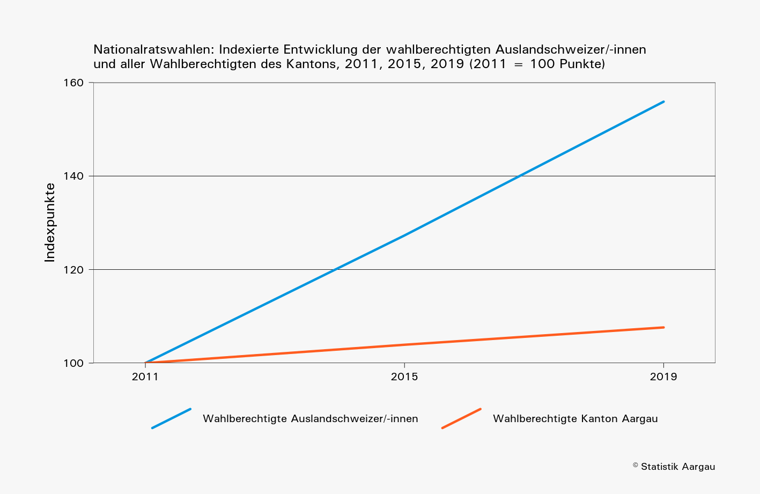
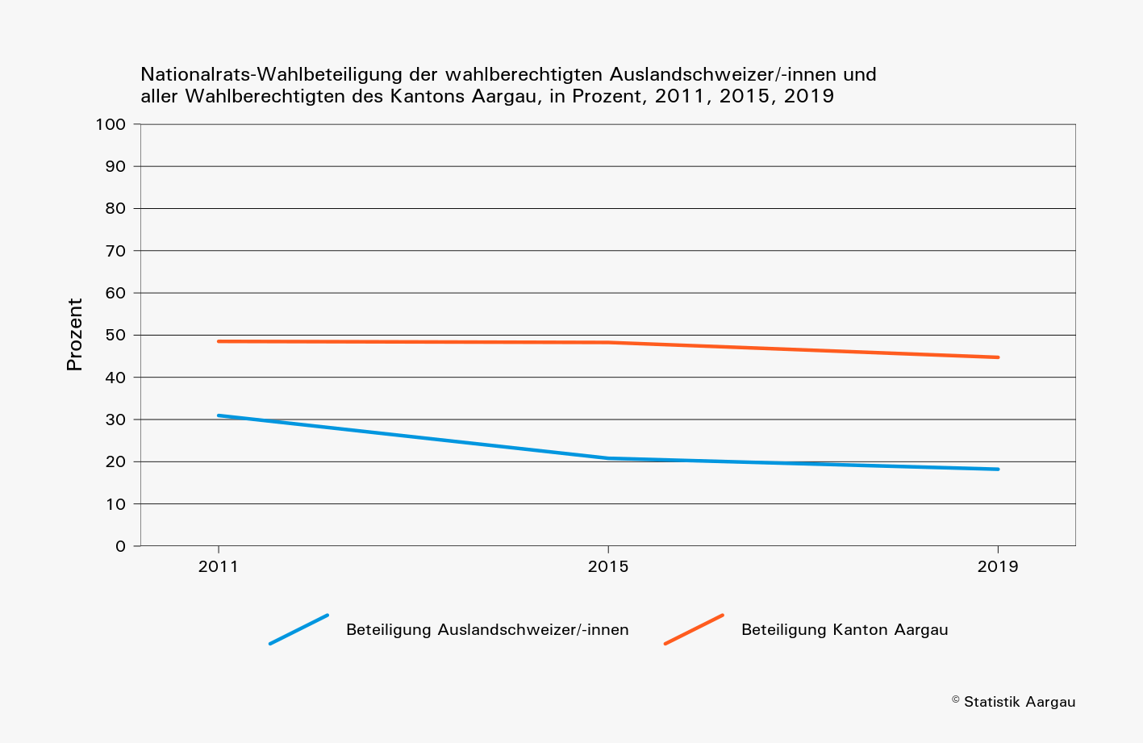
Tabelle 5: Im Stimmregister eingetragene Auslandschweizer/-innen und ihre Nationalrats-Wahlbeteiligung im Vergleich zum gesamten Kanton, 2011, 2015, 2019

 | Wahl- jahr | Wahlberechtigte |  | Wählende |  | Gültige Wahlzettel |  | Beteiligung, in Prozent
 |  | Ausland- schweizer/-innen | Kanton | Ausland- schweizer/-innen | Kanton | Ausland- schweizer/-innen | Kanton | Ausland- schweizer/-innen | Kanton
 | 2011 | 6,634 | 399,092 | 2,053 | 193,601 | 1,982 | 186,934 | 31 | 49
 | 2015 | 8,445 | 414,745 | 1,757 | 200,147 | 1,727 | 197,964 | 21 | 48
 | 2019 | 10,343 | 429,516 | 1,884 | 192,123 | 1,855 | 189,621 | 18 | 45

 | Die Angaben zum 'Kanton' beinhalten sowohl die im Kanton ansässige Wohnbevölkerung sowie die Auslandschweizer/-innen.

Karten
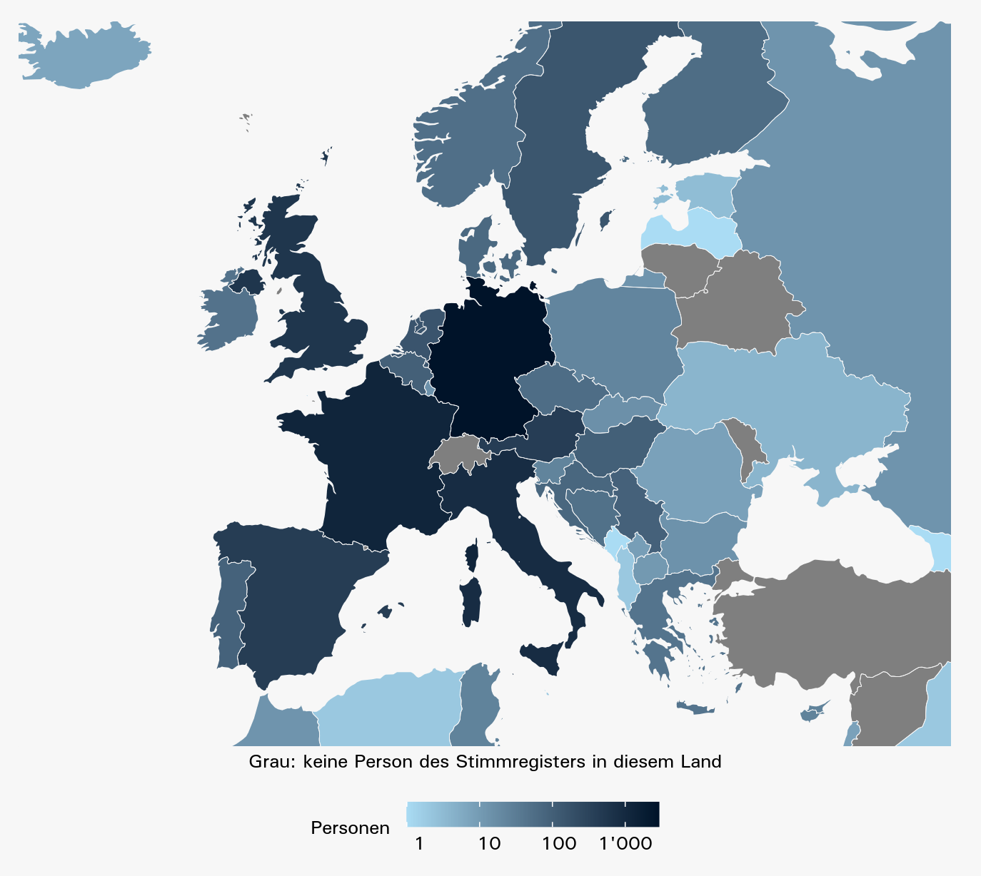
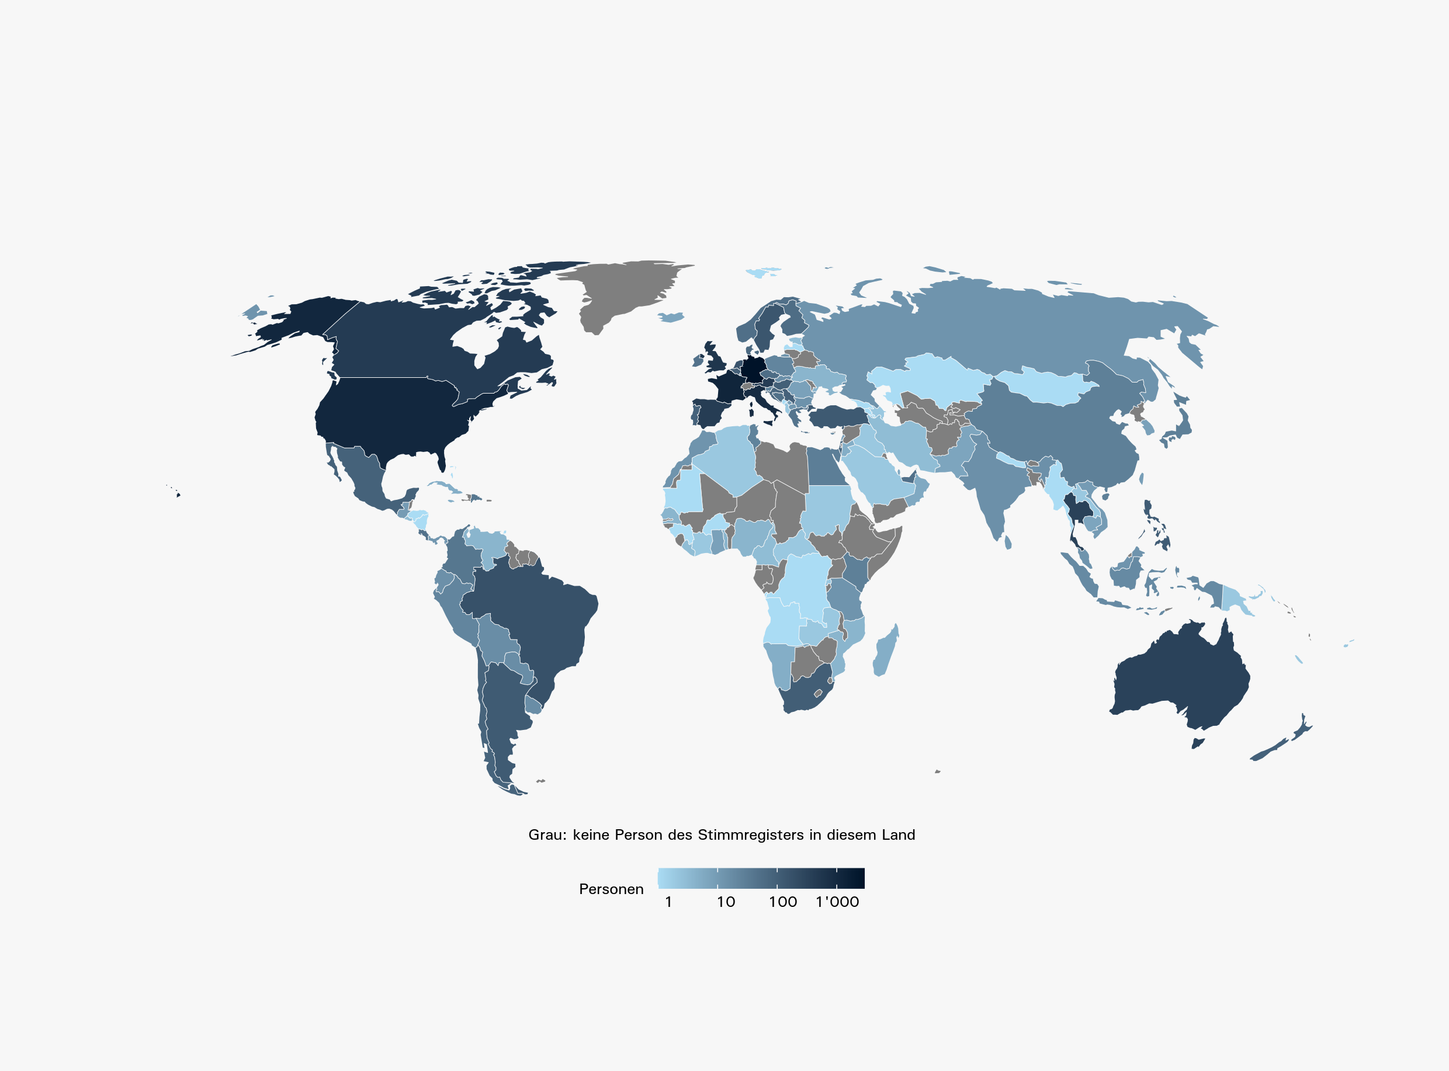
Karten: Im Stimmregister eingetragene Auslandschweizer/-innen in Europa und weltweit, 2022

 | In Europa: | Weltweit:

